Ligging meetplaatsen PM10
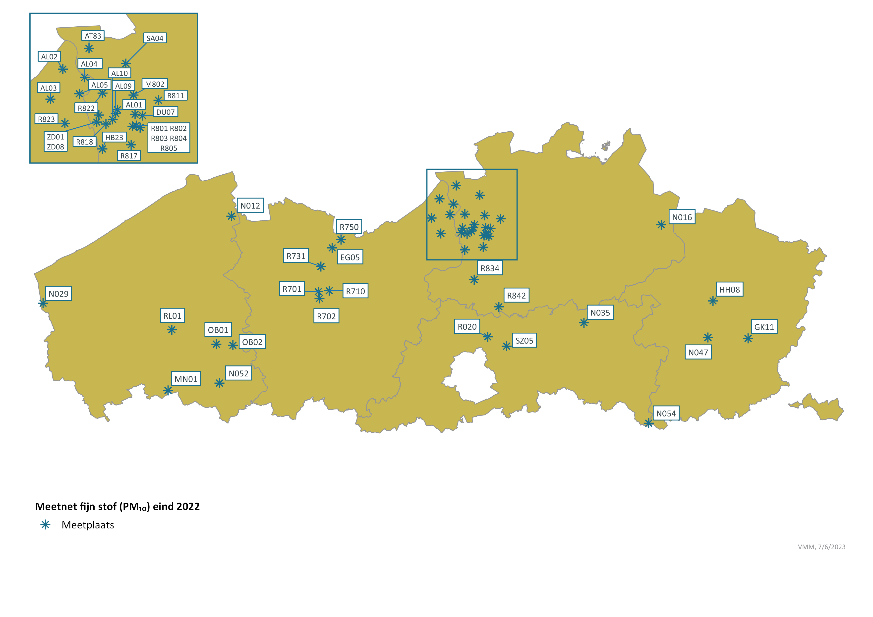
Ligging meetplaatsen PM10 in Vlaanderen eind 2022

